Sheet1
科诺伟业报警需求
序号 | 报警点类型 | 处理方法 | 备注
1 | 汇流箱 | 节点内所有点相加、求平均、平均值与本身作比较，本身值大于或小于平均值10%报警 | 除点名HLLUdc和HLUdc外所有点
2 | 逆变器 | 与环境温度、组件发电量、海拔、逆变器本身设备状态、三项平衡、接地电阻、负载、变压器类型有关 | 需要层层分析
对于逆变器报警点涉及到的关联参数过于复杂，没有具体的计算方法，平台搭建完成后逐渐添加
实现方式： | 1 | 将力控的点转发到关系库，在关系库或者portal中计算其平均值，并进行比较，产生报警时portal弹出报警框进行提示
 | 2 | 逆变器数据的报警计算方式客户也暂时无法给出，暂时先不考虑

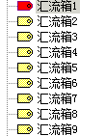
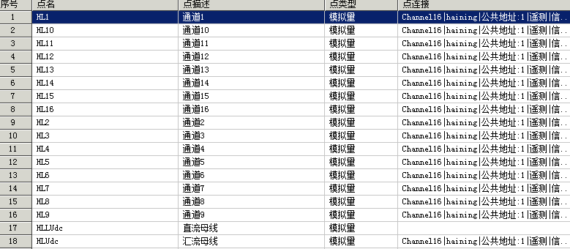

 | 母节点实例

 |  | 汇流箱节点内点名称实例

